新融資 (３か月分)
 | 売上高比較表

 | １ 事業所等
 | 法人は登記所在地／個人は住所
 | 事業所名（法人は法人名／個人は屋号）
 | 代表者名

 | ◇中東情勢の変化によって事業活動に影響を受けている理由(具体的に）

 | ２ 売上高
 | ◇次のとおり、最近または今後（３か月）の売上高が前年同期と比較して20％以上減少しています。
 | 最近または今後の売上高 |  |  |  |  |  |  | 前年同期の売上高
１か月目 | ( 年 月) |  |  |  |  |  |  | ( 年 月)
，
，
，
，
 |  | 憶 | 千万 | 百万 | 十万 | 万 | 円 |  | 憶 | 千万 | 百万 | 十万 | 万 | 円

，
，
，
，
２か月目 | ( 年 月) |  |  |  |  |  |  | ( 年 月）
 |  | 憶 | 千万 | 百万 | 十万 | 万 | 円 |  | 憶 | 千万 | 百万 | 十万 | 万 | 円

，
，
，
，
，
，
，
，
３か月目 | ( 年 月) |  |  |  |  |  |  | ( 年 月)
 |  | 憶 | 千万 | 百万 | 十万 | 万 | 円 |  | 憶 | 千万 | 百万 | 十万 | 万 | 円 | (B－A)／B×100
 |  |  |  |  |  |  |  |  |  |  |  |  |  |  | 減少率

，
，
，
，
合計 | A |  |  |  |  |  |  | B |  |  |  |  |  |  | (小数点第３位以下は切捨)
 |  | 憶 | 千万 | 百万 | 十万 | 万 | 円 |  | 憶 | 千万 | 百万 | 十万 | 万 | 円 |  | ． | ％

 | ３ 売上高比較方法
 | ◇ ３か月比較については、（ア）か（イ）のいずれか
 | ア 申込月の前々月から申込月までの３か月間 の売上高が、その前年同期と比べて
 |  | ２０％以上減少していること。

 | イ 申込月の前月から申込月の翌月までの３か月間 の売上高が、その前年同期と
 |  | 比べて２０％以上減少していること。

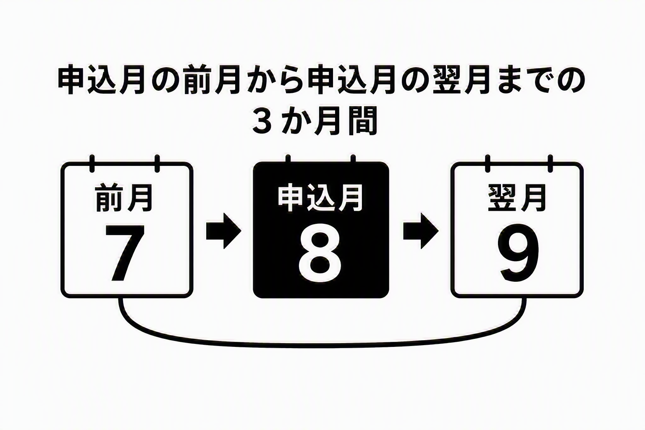
 | 【例】申込月が８月の場合
 | ア |  |  |  |  |  |  |  |  |  |  | イ

（実績）
（実績）
（実績）

 |  |  | ● 下記に税理士の押印・署名が必要です。
 |  |  |  | (税理士のご利用がない方は、持参いただく資料を別途お問い合わせください。)
 |  | 住所

㊞
 |  | 登録番号 |  |  |  |  |  |  |  | 税理士名

 |  | ※決算書の法人事業概況説明書での確認は不可。本表のコピー・FAX不可。

